system configuration diagram
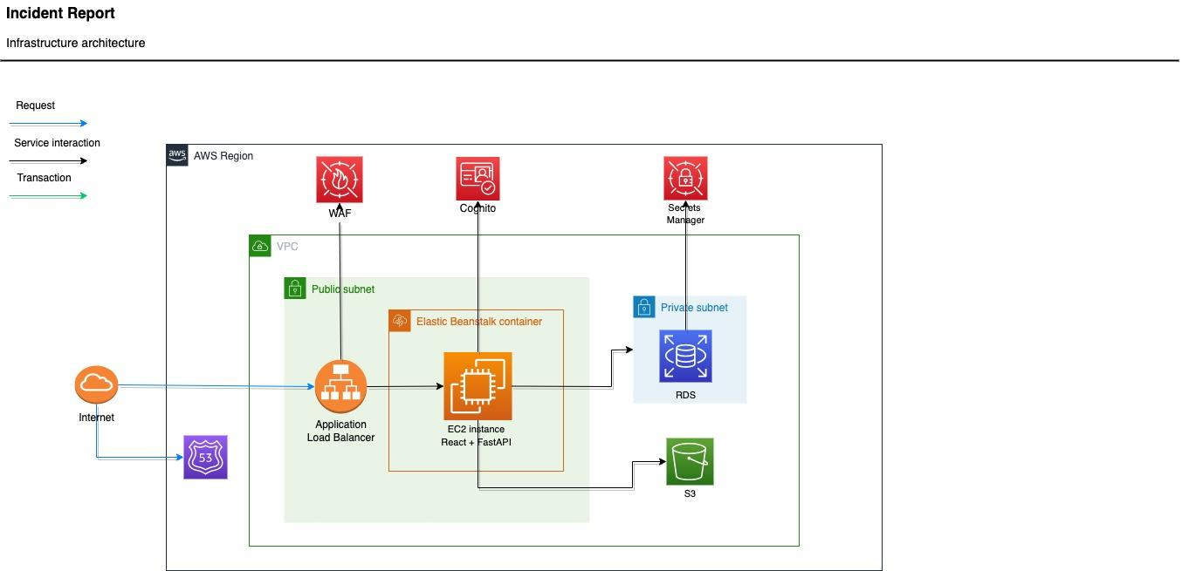
SERVICES | PURPOSE (Eng. Ver) | 説明 (Jap. Ver)
Cognito | Cognito user pool for user management. | ユーザー管理用の Cognito ユーザープール
WAF | To protect web applications by filtering and monitoring HTTP traffic between a web application and the Internet. | WEBアプリケーションとインターネットの間のHTTPトラフィックをフィルタリング及び監視することによりWEBアプリケーションを保護
Secrets Manager | To keep secret files | ファイルを保持
EC2 | CPU instance to run AI model inference and front-end, back-end applications that interacts with RDS. | AIモデル実行させるCPUインスタンスとRDSと通信するフロントエンド及びバックエンドアプリケーション
ElasticBeanstalk | Front-end and back-end applications will be running on docker containers. | フロントエンドとバックエンドのアプリケーションはこちらのDockerコンテナでの実行
RDS | Data created by user will be stored in RDS mysql database. | ユーザーが作成したデータをRDSmysqlデータベースに保存
Application Load Balancer | ElasticBeanstalk default request receiver. Used for auto-scaling and SSL. | 自動スケーリングとSSLに使用される ElastikBranstalk のデフォルトリクエスト受信者
Route 53 | Used for domain creation. | ドメイン作成に使用
S3 | Used to store ElasticBeanstalk application code | ElasticBeanstalk アプリケーションコードを保存するために使用

dataprocess flow diagram
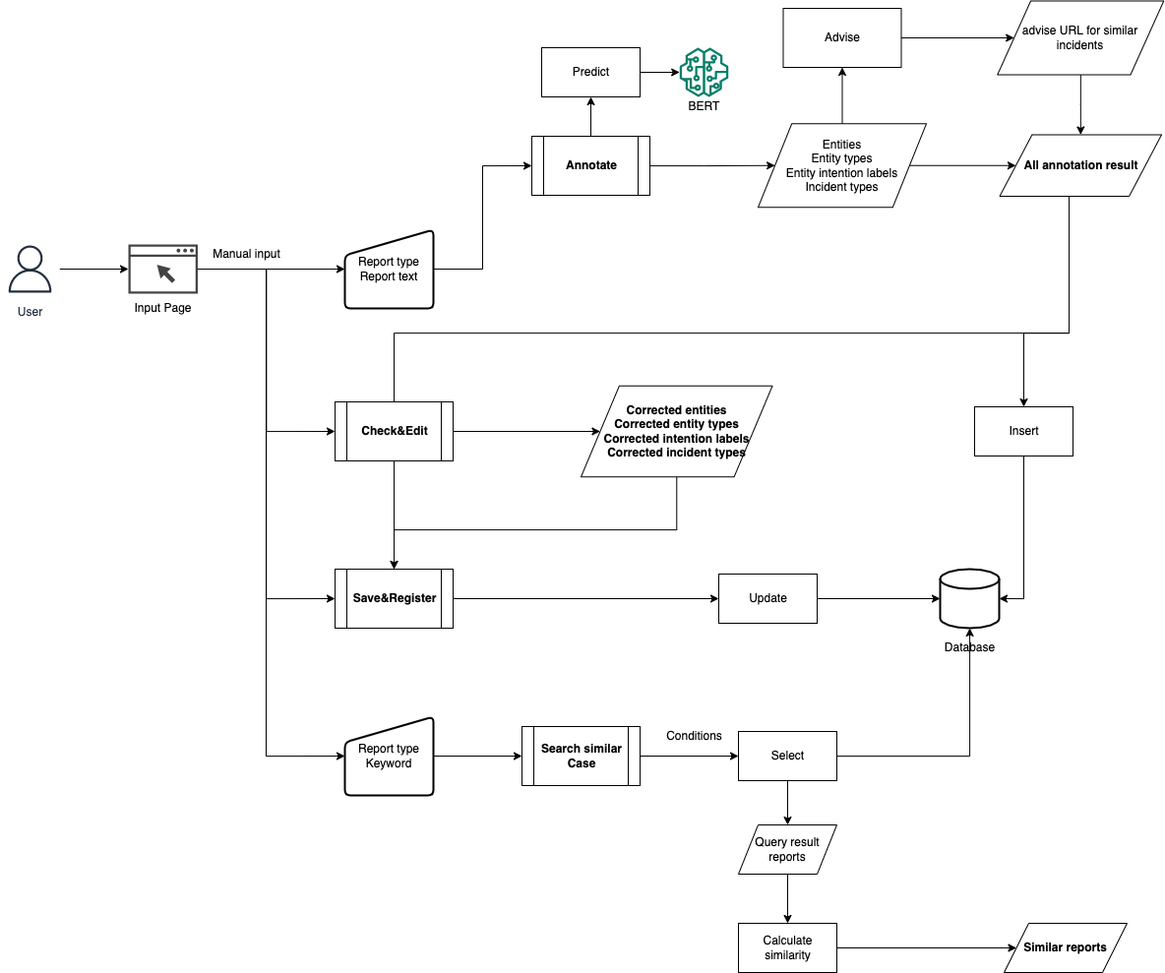
1. Data/process flow diagram

 | Related Process (Eng. ver) | 関連処理(Jap. Ver)
 | Main process | メイン処理
 | Sub process | サブ処理
 | Data process | データ処理
 | Input data | インプットデータ
 | Database | データベース

table definition, ER diagram
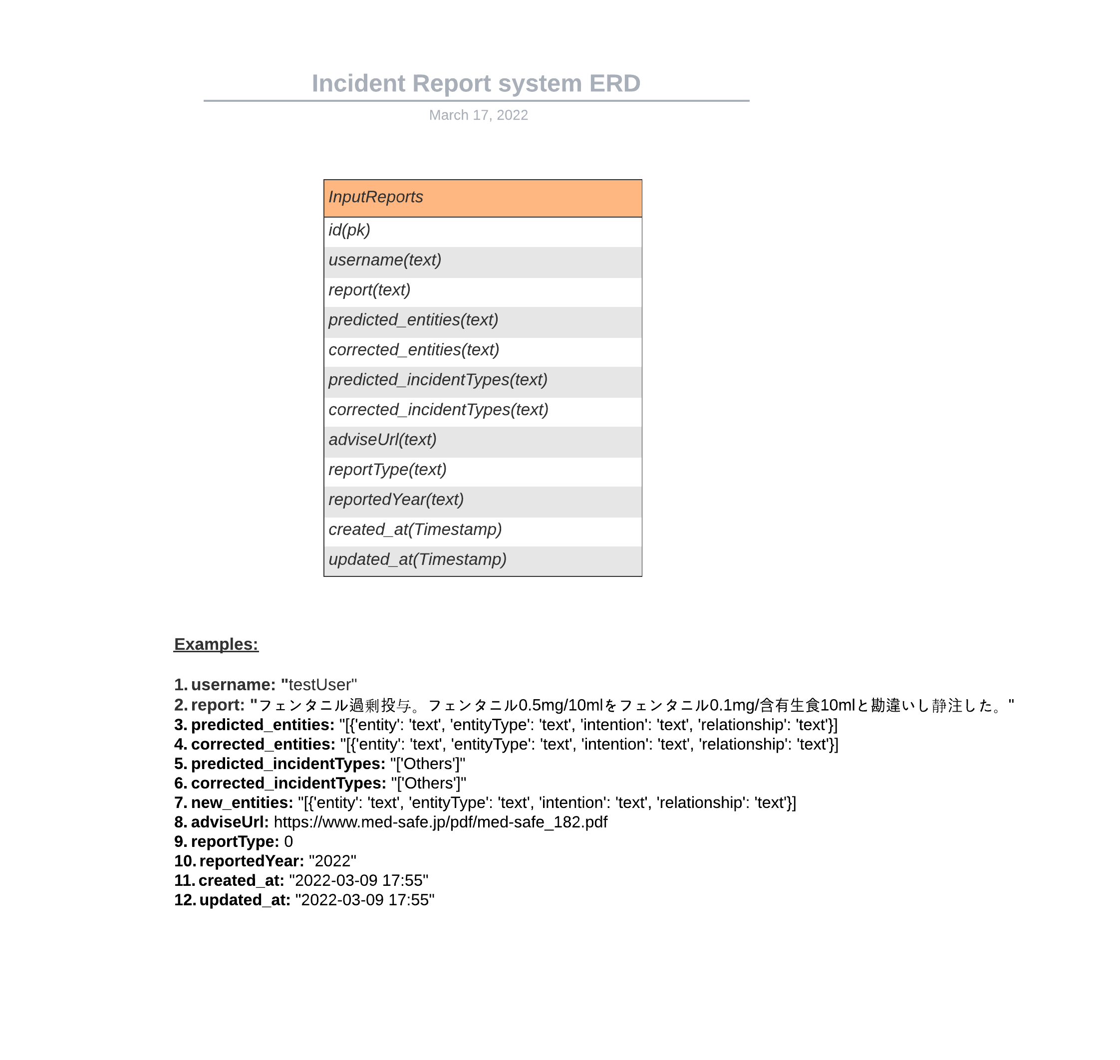
Table name：InputReports
Column name | Purpose(Eng. ver) | カラム詳細(Jap. ver) | Format
id | ID | ID | pk
username | Username | ユーザー名 | text
report | Medical incident report text to annotate | アノテーションする医療事故テキスト | text
predicted_entities | Result of AI annotation | AIでのアノテーション結果 | text
corrected_entities | Correction of annotation result in AI | AIでのアノテーション結果の修正（更新） | text
predicted_incidentTypes | List of accident types from AI (eg Wrong drug AI) | AIから出る事故タイプのリスト（例：Wrong drug AI） | text
corrected_incidentTypes | Update type of annotation result from user | ユーザーからのアノテーション結果の更新タイプ | text
adviseUrl | Study case | 事故を防ぐためのスターディケースのURL | text
reportType | The type selected when entering the accident text from the user | ユーザーからの事故テキストを入力する際に選択したタイプ | text
created_at | Annotated date | アノテーションした日付 | Timestamp
updated_at | Correction date of annotated | アノテーション結果を更新した日付 | Timestamp

